Foaie1
 |  | Home Page

Plan de Testare

Scopul Testării: Verificarea funcționalității butoanelor din headerul paginii web, asigurându-ne că fiecare buton redirecționează către pagina corespunzătoare.

Obiective:

Toate butoanele din header funcționează conform așteptărilor.
Butonul "Zboruri" trebuie să redirecționeze către pagina "/Zboruri".
Butonul "Bilete" trebuie să redirecționeze către pagina "/Bilete".
Butonul "Pasageri" trebuie să redirecționeze către pagina "/Pasageri".
Butonul "Destinații" trebuie să redirecționeze către pagina "/Destinații".

Condiții Preliminare: Utilizatorul trebuie să aibă acces la pagina web și conexiune la internet.

Cazuri de Testare

Test Case Description | Test Steps | Action | Expect Result | Actual Result | Status
Verificare buton Zboruri | 1 | deschidem site-ul https://localhost:7065/ | pagina se incarca cu succes | pagina s-a incarcat cu succes | pass
 | 2 | dam click in header pe Zboruri | se deschide pagina de Zboruri | s-a deschis pagina de pasageri | fail

Verificare buton Bilete | 1 | deschidem site-ul https://localhost:7065/ | pagina se incarca cu succes | pagina s-a incarcat cu succes | pass
 | 2 | dam click in header pe Bilete | se deschide pagina de Bilete | s-a deschis pagina de bilete | pass

Verificare buton Pasageri | 1 | deschidem site-ul https://localhost:7065/ | pagina se incarca cu succes | pagina s-a incarcat cu succes | pass
 | 2 | dam click pe butonul de Pasageri | se deschide pagina de Pasageri | s-a deschis pagina cu Pasageri | pass

Verificare buton Destinatii | 1 | deschidem site-ul https://localhost:7065/ | pagina se incarca cu succes | pagina s-a incarcat cu succes | pass
 | 2 | dam click pe butonul de Destinatii | se deschide pagina de destinatii | s-a deschis pagina de destinatii | pass

Verificare buton Home | 1 | deschidem site-ul https://localhost:7065/ | pagina se incarca cu succes | pagina s-a incarcat cu succes | pass
 | 2 | dam click pe buton Home | se deschide pagina principala | s-a deschis pagina principala | pass

Verificam titlul | 1 | deschidem site-ul https://localhost:7065/ | pagina se incarca cu succes | pagina s-a incarcat cu succes | pass
 | 2 | verificam titlul | titlul contine Bine ai venit pe AIR |  | pass

Verificam imaginea | 1 | deschidem site-ul https://localhost:7065/ | pagina se incarca cu succes | pagina s-a incarcat cu succes | pass
 | 2 | verificam imagiea | imaginea este imaginea dorita | imaginea este aceea dorita | pass
Raport de TESTARE

Bug-uri identificate

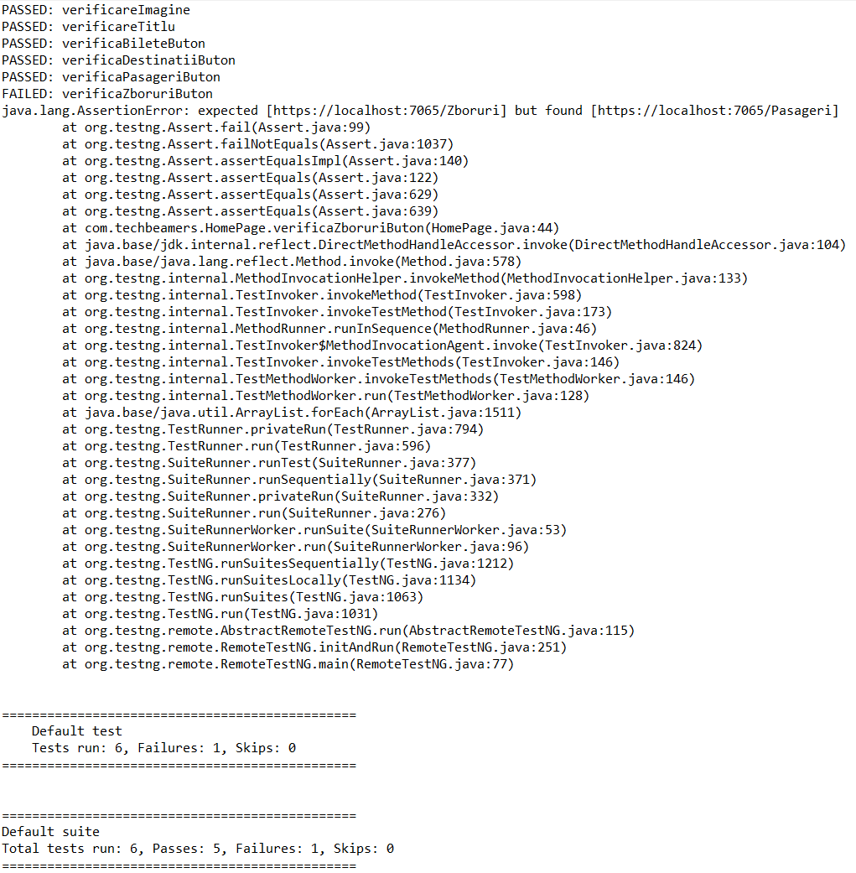
ID | Titlu | Descriere | Environment | Severity | Priority | Step to reproduce | Expected result | Actual result
1 | Redirectionare incorecta Zboruri | User-ul este redirectionat la Pasageri in loc de zboruri | Microsoft Edge | medie | inalta | deschidem site-ul https://localhost:7065/ | se deschide pagina de Zboruri | s-a deschis pagina de pasageri
 |  |  | OS Microsoft Windows |  |  | dam click in header pe Zboruri
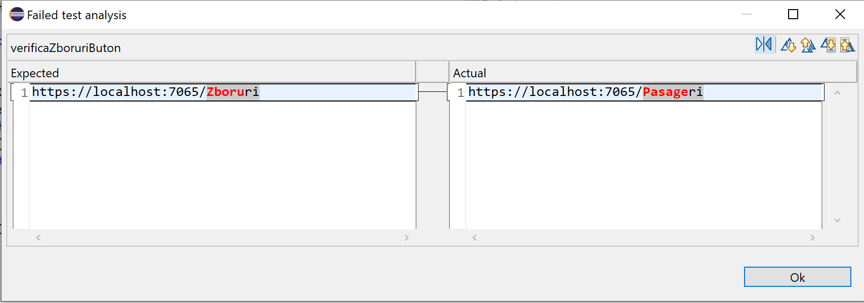

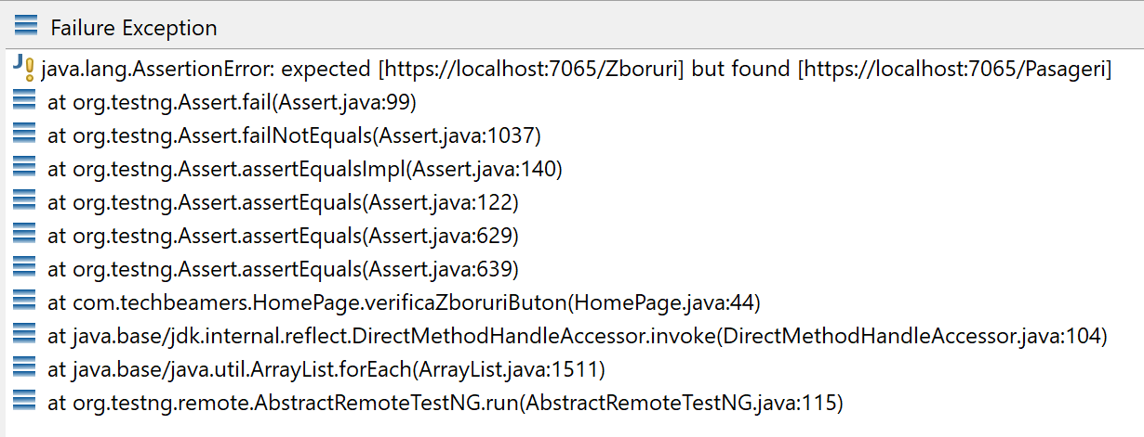

 |  | Bilete

Plan de Testare

Scopul Testării: Verificarea funcționalității butoanelor din pagina Zboruri si a continutului acesteia

Obiective:

Pagina contine elementele dorite
Butonul "Creeaza bilet nou" trebuie să redirecționeze către pagina "/Bilete/Create".
Butonul "Edit" trebuie să redirecționeze către pagina "/Bilete/Edit?id=".
Butonul "Details" trebuie să redirecționeze către pagina "/Bilete/Details?id=".
Butonul "Delete" trebuie să redirecționeze către pagina "/Bilete/Delete?id=".
Verificam functia de adaugare a unui nou bilet
Verificam functia de editare a unui bilet
Verificam functia de a vedea detaliile unui bilet
Verificam functia de a sterge un bilet

Condiții Preliminare: Utilizatorul trebuie să aibă acces la pagina web și conexiune la internet.

Cazuri de Testare

Test Case Description | Test Steps | Action | Expect Result | Actual Result | Status
verificare titlu | 1 | deschidem site-ul https://localhost:7065/ | pagina se incarca cu succes | pagina s-a incarcat cu succes | pass
 | 2 | dam click in header pe Bilete | se deschide pagina de Bilete | s-a deschis pagina de bilete | pass
 | 3 | verificam titlul Bilete | titlul este Bilete | titlul este bilete | pass

verificare continut tabel | 1 | deschidem site-ul https://localhost:7065/ | pagina se incarca cu succes | pagina s-a incarcat cu succes | pass
 | 2 | dam click in header pe Bilete | se deschide pagina de Bilete | s-a deschis pagina de bilete | pass
 | 3 | verificam ID | exista ID | exista ID | pass
 | 4 | verificam clasa | exista clasa | exista clasa | pass
 | 5 | verificam zbor | exista zbor | exista zbor | pass
 | 6 | verificam pasager | exista pasager | pasager | pass

verificam buton creare bilet nou | 1 | deschidem site-ul https://localhost:7065/ | pagina se incarca cu succes | pagina s-a incarcat cu succes | pass
 | 2 | dam click in header pe Bilete | se deschide pagina de Bilete | s-a deschis pagina de bilete | pass
 | 3 | dam click pe creaza bilet nou | se deschide pagina de creare bilet | s-a deschis pagina de creat bilet | pass

adaugam un bilet nou | 1 | deschidem site-ul https://localhost:7065/ | pagina se incarca cu succes | pagina s-a incarcat cu succes | pass
 | 2 | dam click in header pe Bilete | se deschide pagina de Bilete | s-a deschis pagina de bilete | pass
 | 3 | dam click pe creaza bilet nou | se deschide pagina de creare bilet | s-a deschis pagina de creat bilet | pass
 | 4 | selectam un zborId | s-a selectat un zbor id | zbor id selectat | pass
 | 5 | selectam un pasagerNume | pasager nume | pasager id | fail
 | 6 | selectam clasa | clasa selectata | clasa selectata | pass
 | 7 | adaugam pret | pret adaugat | pret adaugat | pass
 | 8 | dam click pe creaza bilet nou | bilet adaugat | bilet adaugat | pass
editam un bilet | 1 | deschidem site-ul https://localhost:7065/ | pagina se incarca cu succes | pagina s-a incarcat cu succes | pass
 | 2 | dam click in header pe Bilete | se deschide pagina de Bilete | s-a deschis pagina de bilete | pass
 | 3 | dam click pe editeaza | se deschide pagina de editare bilet | s-a deschis pagina de editare bilet | pass
 | 4 | selectam un zborId | s-a selectat un zbor id | zbor id selectat | pass
 | 5 | selectam un pasagerNume | pasager nume | pasager id | fail
 | 6 | selectam clasa | clasa selectata | clasa selectata | pass
 | 7 | adaugam pret | pret adaugat | pret adaugat | pass
 | 8 | dam click pe editeaza | bilet editat | bilet edit | pass
detaliile unui bilet | 1 | deschidem site-ul https://localhost:7065/ | pagina se incarca cu succes | pagina s-a incarcat cu succes | pass
 | 2 | dam click in header pe Bilete | se deschide pagina de Bilete | s-a deschis pagina de bilete | pass
 | 3 | dam click pe details | se deschide pagina de detalii | s-a deschis pagina de detalii | pass
 | 4 | verificam clasa | clasa vizibila | clasa vizibila | pass
 | 5 | verificam pret-ul | pret vizibil | pret vizibil | pass
 | 6 | verificam zborul | zbor vizil | zbor lipsa | fail
 | 7 | verificam pasagerul | pasager vizibil | pasager lipsa | fail
stergerea unui bilet | 1 | deschidem site-ul https://localhost:7065/ | pagina se incarca cu succes | pagina s-a incarcat cu succes | pass
 | 2 | dam click in header pe Bilete | se deschide pagina de Bilete | s-a deschis pagina de bilete | pass
 | 3 | dam click pe stergere | se deschide pagina de stergere | s-a deschis pagina de stergere | pass
 | 4 | verificam clasa | clasa vizibila | clasa vizibila | pass
 | 5 | verificam pret-ul | pret vizibil | pret vizibil | pass
 | 6 | verificam zborul | zbor vizil | zbor lipsa | fail
 | 7 | verificam pasagerul | pasager vizibil | pasager lipsa | fail
 | 8 | dam click pe stergere | pasagerul se sterge | pasager sters | pass

Raport de TESTARE

Bug-uri identificate

ID | Titlu | Descriere | Environment | Severity | Priority | Step to reproduce | Expected result | Actual result
2 | pasager id in loc de nume | cand vrem sa adaugam/editam/stergem/vizulizam un pasager ii field cu id in loc de nume | Microsoft Edge | inalta | inalta | deschidem site-ul https://localhost:7065/
 |  | reproductibil pe adaugare, stergere si editare | OS Microsoft Windows |  |  | dam click in header pe Bilete
 |  |  |  |  |  | dam click pe creaza bilet nou/editare/stergere/detalii
 |  |  |  |  |  | selectam un zborId
 |  |  |  |  |  | selectam un pasagerNume | PasagerNume field | PasagerId field

 |  | Pasageri

Plan de Testare

Scopul Testării: Verificarea funcționalității butoanelor din pagina Pasageri si a continutului acesteia

Obiective:

Pagina contine elementele dorite
Butonul "Creeaza pasager nou" trebuie să redirecționeze către pagina "/Pasageri/Create".
Butonul "Edit" trebuie să redirecționeze către pagina "/Pasageri/Edit?id=".
Butonul "Details" trebuie să redirecționeze către pagina "/Pasageri/Details?id=".
Butonul "Delete" trebuie să redirecționeze către pagina "/Pasageri/Delete?id=".
Verificam functia de adaugare a unui nou pasager
Verificam functia de editare a unui pasager
Verificam functia de a vedea detaliile unui pasager
Verificam functia de a sterge un pasager

Condiții Preliminare: Utilizatorul trebuie să aibă acces la pagina web și conexiune la internet.

Cazuri de Testare

Test Case Description | Test Steps | Action | Expect Result | Actual Result | Status
verificare titlu | 1 | deschidem site-ul https://localhost:7065/ | pagina se incarca cu succes | pagina s-a incarcat cu succes | pass
 | 2 | dam click in header pe Pasageri | se deschide pagina de pasageri | s-a deschis pagina de pasageri | pass
 | 3 | verificam titlul Pasageri | titlul este pasageri | titlul este pasageri | pass

verificare continut tabel | 1 | deschidem site-ul https://localhost:7065/ | pagina se incarca cu succes | pagina s-a incarcat cu succes | pass
 | 2 | dam click in header pe Pasageri | se deschide pagina de Pasageri | s-a deschis pagina de pasageri | pass
 | 3 | verificam nume | exista nume | exista nume | pass
 | 4 | verificam prenume | exista prenume | exista prenume | pass
 | 5 | verificam email | exista email | exista email | pass
 | 6 | verificam telefon | exista telefon | exista telefon | pass

cream pasager nou | 1 | deschidem site-ul https://localhost:7065/ | pagina se incarca cu succes | pagina s-a incarcat cu succes | pass
 | 2 | dam click in header pe Pasageri | se deschide pagina de Pasageri | s-a deschis pagina de pasageri | pass
 | 3 | dam cluck pe creare pasager | se deschide pagina de creare pasager | s-a deschis pagina de creare pasager | pass
 | 4 | adaugam nume valid | nume adaugat | nume adaugat | pass
 | 5 | adaugam prenume valid | prenume adaugat | prenume adaugat | pass
 | 6 | adaugam numardocument valid | numardocument adaugat | numar document adaugat | pass
 | 7 | adaugam email valid | email adaugat | email adaugat | pass
 | 8 | adaugam telefon valid | telefon adaugat | telefon adaugat | pass
 | 9 | click pe create | pasager adaugat | pasager adaugat | pass

creare pagaser nou-date invalide | 1 | deschidem site-ul https://localhost:7065/ | pagina se incarca cu succes | pagina s-a incarcat cu succes | pass
 | 2 | dam click in header pe Pasageri | se deschide pagina de Pasageri | s-a deschis pagina de pasageri | pass
 | 3 | dam cluck pe creare pasager | se deschide pagina de creare pasager | s-a deschis pagina de creare pasager | pass
 | 4 | adaugam nume invalid | nume invalid | nume invalid | pass
 | 5 | adaugam prenume invalid | prenume invalid | prenume invalid | pass
 | 6 | adaugam numardocument invalid | numardocument invalid | numar document invalid | pass
 | 7 | adaugam email invalid | email invalid | email invalid | pass
 | 8 | adaugam telefon invalid | telefon invalid | telefon invalid | pass
 | 9 | click pe create | pasagerul nu se adauga | pasager neadaugat | pass

detalii pasager | 1 | deschidem site-ul https://localhost:7065/ | pagina se incarca cu succes | pagina s-a incarcat cu succes | pass
 | 2 | dam click in header pe Pasageri | se deschide pagina de Pasageri | s-a deschis pagina de pasageri | pass
 | 3 | verificam nume | exista nume | exista nume | pass
 | 4 | verificam prenume | exista prenume | exista prenume | pass
 | 5 | verificam email | exista email | exista email | pass
 | 6 | verificam telefon | exista telefon | exista telefon | pass

stergere pasager | 1 | deschidem site-ul https://localhost:7065/ | pagina se incarca cu succes | pagina s-a incarcat cu succes | pass
 | 2 | dam click in header pe Pasageri | se deschide pagina de Pasageri | s-a deschis pagina de pasageri | pass
 | 3 | dam click pe stergere | se deschide stergere | s-a deschis stergerea | pass
 | 4 | verificam nume | exista nume | exista nume | pass
 | 5 | verificam prenume | exista prenume | exista prenume | pass
 | 6 | verificam email | exista email | exista email | pass
 | 7 | verificam telefon | exista telefon | exista telefon | pass
 | 8 | dam click pe Delete | pasager sters | pasager sters | pass

Raport de TESTARE

Niciun bug observat

 |  | Destinatii

Plan de Testare

Scopul Testării: Verificarea funcționalității butoanelor din pagina Destinatii si a continutului acesteia

Obiective:

Pagina contine elementele dorite
Butonul "Creeaza destinatie noua" trebuie să redirecționeze către pagina "/Destinatii/Create".
Butonul "Edit" trebuie să redirecționeze către pagina "/Destinatii/Edit?id=".
Butonul "Details" trebuie să redirecționeze către pagina "/Destinatii/Details?id=".
Butonul "Delete" trebuie să redirecționeze către pagina "/Destinatii/Delete?id=".
Verificam functia de adaugare a unei destinatii
Verificam functia de editare unei destinatii
Verificam functia de a vedea detaliile uunei destinatii
Verificam functia de a sterge o destinatie

Condiții Preliminare: Utilizatorul trebuie să aibă acces la pagina web și conexiune la internet.

Cazuri de Testare

Test Case Description | Test Steps | Action | Expect Result | Actual Result | Status
verificare titlu | 1 | deschidem site-ul https://localhost:7065/ | pagina se incarca cu succes | pagina s-a incarcat cu succes | pass
 | 2 | dam click in header pe Destinatii | se deschide pagina de destinatii | s-a deschis pagina de destinatii | pass
 | 3 | verificam titlul Destinatii | titlul este destinatii | titlul este destinatii | pass

verificam continut tabel | 1 | deschidem site-ul https://localhost:7065/ | pagina se incarca cu succes | pagina s-a incarcat cu succes | pass
 | 2 | dam click in header pe Destinatii | se deschide pagina de destinatii | s-a deschis pagina de destinatii | pass
 | 3 | verificam id | exista id | exista is | pass
 | 4 | verificam nume | exista nume | exista nume | pass
 | 5 | verificam tara | exista tara | exista tara | pass
 | 6 | verificam aeroport | exista aeoport | exista aeroport | pass

crearea unei noi destinatii | 1 | deschidem site-ul https://localhost:7065/ | pagina se incarca cu succes | pagina s-a incarcat cu succes | pass
 | 2 | dam click in header pe Destinatii | se deschide pagina de destinatii | s-a deschis pagina de destinatii | pass
 | 3 | dam click pe creaza destinatie noua | se deschide pagina de creare destinatie | s-a deschis rearea unei noi destinatii | pass
 | 4 | dam nume valid | nume adaugat | nume adaugat | pass
 | 5 | dam tara valida | tara adaugata | tara adaugata | pass
 | 6 | dam aeroport valid | aeroport adaugat | aeroport adaugat | pass
 | 7 | apasam pe create | destinatie adaugata | destinatie adaugat | pass

crearea destinatie date invalide | 1 | deschidem site-ul https://localhost:7065/ | pagina se incarca cu succes | pagina s-a incarcat cu succes | pass
 | 2 | dam click in header pe Destinatii | se deschide pagina de destinatii | s-a deschis pagina de destinatii | pass
 | 3 | dam click pe creaza destinatie noua | se deschide pagina de creare destinatie | s-a deschis rearea unei noi destinatii | pass
 | 4 | dam nume invalid | nume invalid | nume invalid | pass
 | 5 | dam tara invalida | tara invlida | tara invalida | pass
 | 6 | dam aeroport invalid | aeroport invalid | aeroport invalid | fail

details | 1 | deschidem site-ul https://localhost:7065/ | pagina se incarca cu succes | pagina s-a incarcat cu succes | pass
 | 2 | dam click in header pe Destinatii | se deschide pagina de destinatii | s-a deschis pagina de destinatii | pass
 | 3 | dam click pe details | se deschid detaliile | s-au deschis detaliile | pass
 | 4 | verificam id | exista id | exista is | pass
 | 5 | verificam nume | exista nume | exista nume | pass
 | 6 | verificam tara | exista tara | exista tara | pass
 | 7 | verificam aeroport | exista aeoport | exista aeroport | pass

delete | 1 | deschidem site-ul https://localhost:7065/ | pagina se incarca cu succes | pagina s-a incarcat cu succes | pass
 | 2 | dam click in header pe Destinatii | se deschide pagina de destinatii | s-a deschis pagina de destinatii | pass
 | 3 | dam click pe stergere | se deschide stergere | s-a deschis details | fail

Raport de TESTARE

Bug-uri identificate

ID | Titlu | Descriere | Environment | Severity | Priority | Step to reproduce | Expected result | Actual result
3 | aeroport invalid | cand dam un aeroport invalid ii acceptat | Microsoft Edge | medie | medie | deschidem site-ul https://localhost:7065/
 |  |  | OS Microsoft Windows |  |  | dam click in header pe Destinatii
 |  |  |  |  |  | dam click pe creaza destinatie noua
 |  |  |  |  |  | dam nume invalid
 |  |  |  |  |  | dam tara invalida
 |  |  |  |  |  | dam aeroport invalid | aeroport invalid | aeroport valid
4 | redirectionare stergere destinatie | la click pe stergere destinatie se deschide details | Microsoft Edge | medie | inalta | deschidem site-ul https://localhost:7065/
 |  |  | OS Microsoft Windows |  |  | dam click in header pe Destinatii
 |  |  |  |  |  | dam click pe stergere | pagina stergere | pagina details

GANTT
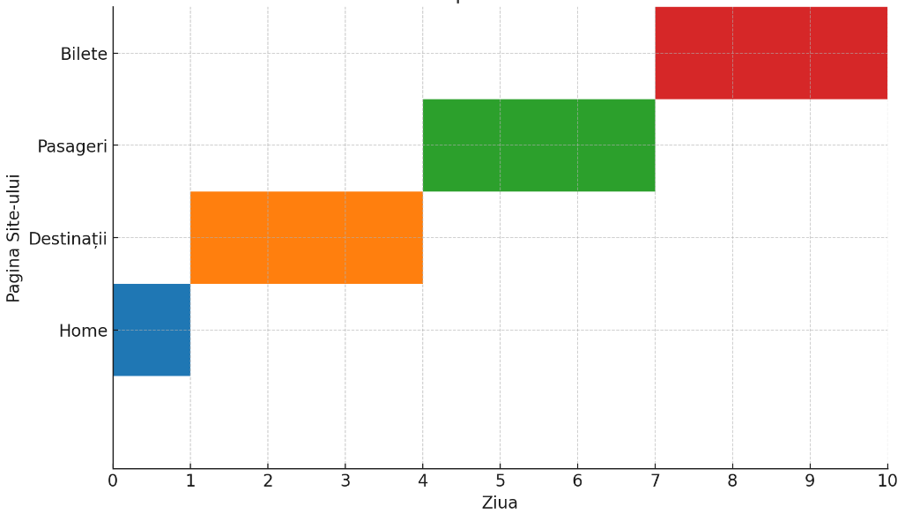

Home Ziua1
Destinatii 2-4
Pasageri 5-7
Bilete 8-10

Specificatii
Site web testat- limbaj ASP.net Core
- realizat in Visual Studio 2022
- am utlizat baza de date implicita din vs
Automatizare testare - limbaj folosit Selenium 4.9.0
- driver Chrome
- Maven 3.9.6
- TestNG 7.4.0

